상품제안서
플랜 다이어리 만년형(주문제작형) | 상품코드: F20392

 |  |  |  |  |  |  | 02-412-0044 | www.easy1.co.kr
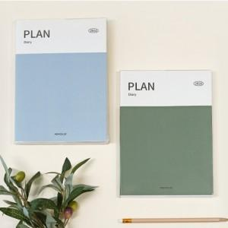

【상세/제작정보】 | <p><span style="font-size: 14pt;"><b>* 배송비- 한박스 48개/ 5000원 (별도)</b></span></p>

【인쇄/포장옵션】 | 풀칼라 / OPP(비닐)

【공급단가】 | 수량 | 100~ | 300~ | 500~ | 1,000~ | 3,000~
*VAT별도 | 단가 | 5,880원 | 5,670원 | 5,460원 | 5,250원 | 5,040원

【상품 URL】 | https://dev.easy1.co.kr:443/src/goods_detail.php?gdno=20392

